Matriz
PROYECTO DE REFORMA A LOS ANEXOS DEL REGLAMENTO DE INFORMACIÓN FINANCIERA
MATRIZ DE OBSERVACIONES EXTERNAS
Versión 1
No se recibieron observaciones.
 | Nombre de la institución | 1 |  | 2 |  | TOTAL
 | Nombre completo del funcionario
 | Puesto del funcionario
 | Correo electrónico del funcionario que completa esta información
 | Correo institucional
 | Hora de inicio
 | Hora de finalización
 | Númer de oficio
 | Cantidad de observaciones |  |  |  |  | 0
 | Cantidad Procede |  |  |  |  | 0
 | Cantidad No Procede |  |  |  |  | 0
TEXTO ENVIADO A CONSULTA | TEXTO MODIFICADO | Q obs. | OBSERVACIONES Y COMENTARIOS RECIBIDOS | Q obs. | OBSERVACIONES Y COMENTARIOS RECIBIDOS
Consideraciones legales
I. El literal b) del artículo 171 de la Ley 7732, Ley Reguladora del Mercado de Valores, dispone que una de las funciones del Consejo Nacional de Supervisión del Sistema Financiero (CONASSIF) es aprobar las normas referentes a la autorización, regulación, supervisión, fiscalización y vigilancia que, conforme a la Ley, deben ejecutar la Superintendencia General de Entidades Financieras (SUGEF).
II. Mediante los artículos 6 y 5 de las actas de las sesiones 1442-2018 y 1443-2018, respectivamente, ambas celebradas el 11 de setiembre de 2018, el CONASSIF aprobó el Reglamento de Información Financiera (RIF) que tiene por objeto regular la aplicación de las Normas Internacionales de Información Financiera (NIIF) y sus interpretaciones (SIC y CINIIF), considerando tratamientos prudenciales o regulatorios contables; este reglamento incluye como anexos el Plan de Cuentas aplicable a los entes supervisados por SUGEF, y a los grupos y conglomerados financieros, Plan de Cuentas para entidades supervisadas por la SUGESE y los archivos correspondientes para el contenido, preparación, remisión, presentación y publicación de los estados financieros de las entidades individuales, grupos y conglomerados financieros supervisados por las cuatro Superintendencias.
III. El literal c) del artículo 131 de la Ley 7558, Ley Orgánica del Banco Central de Costa Rica, corresponde al Superintendente de Entidades Financieras proponer al Conassif, para su aprobación, las normas que estime necesarias para el desarrollo de las labores de supervisión y fiscalización.
IV. En el Alcance 19 al diario oficial La Gaceta 28 del 12 de febrero del 2020, fue publicada la Ley de Creación del Fondo de Garantía de Depósitos y de Mecanismos de Resolución de Intermediarios Financieros, Ley N.º 9816. Dicha Ley tiene la finalidad de fortalecer y completar la red de seguridad financiera para contribuir a la estabilidad financiera, proteger los recursos de los pequeños ahorrantes, y promover la confianza y la competitividad del Sistema Financiero Nacional.
V. La Ley N.º 9816 crea el Fondo de Garantía de Depósitos (FGD), como un patrimonio autónomo, cuyo fin es el de garantizar, hasta cierto límite, los depósitos y ahorros que las personas físicas y jurídicas mantienen en las entidades contribuyentes, de conformidad con los términos y las condiciones establecidos en dicha Ley y este Reglamento.
Consideraciones técnicas
VI. El FGD dispone del uso contingente de una porción equivalente al dos por ciento (2,0%) del total de los pasivos sujetos a encaje mínimo legal (EML) o reserva de liquidez de cada una de las entidades contribuyentes; estos recursos son considerados como garantía del FGD y se utilizan para cubrir el pago directo de los depósitos garantizados o para apoyar un proceso de resolución en caso de requerirse; por ello, las entidades contribuyentes deben reflejar este porcentaje como un activo restringido en sus registros contables.
dispuso:
1) Aprobar, conforme al siguiente texto, la modificación al Anexo 1 del Reglamento de Información Financiera, para agregar subcuenta necesaria para el registro del uso contingente de los recursos del encaje mínimo legal y de la reserva de liquidez para financiar el Fondo de Garantía de Depósito (FGD), según el siguiente detalle:
CUENTA CÓDIGO: 116
NOMBRE: DISPONIBILIDADES RESTRINGIDAS
[…]
SUBCUENTA
116.29 Garantía contingente al Fondo de Garantía de Depósitos (FGD) – EML
CONCEPTO: En esta subcuenta se registra la porción equivalente al 2% del total de los pasivos sujetos a encaje legal de las entidades contribuyentes al FGD, para que sea considerado como garantía contingente al FGD, tal como lo señala el artículo 16 de la Ley No 9816.
CUENTA CÓDIGO: 125
NOMBRE: INSTRUMENTOS FINANCIEROS VENCIDOS Y RESTRINGIDOS
[…]
SUBCUENTA
125.90 Garantía contingente al Fondo de Garantía de Depósitos (FGD) – Reserva de liquidez
CONCEPTO: En esta subcuenta se registra la porción equivalente al 2% del total de los pasivos sujetos a la reserva de liquidez de las entidades contribuyentes al FGD, para que sea considerado como garantía contingente al FGD, tal como lo señala el artículo 16 de la Ley No 9816.
CUENTAS ANALÍTICAS
125.90.M.01 Valor adquisición de instrumentos financieros garantía contingente - 2% sobre la reserva de liquidez
125.90.M.03 (Amortización prima sobre instrumentos financieros garantía contingente - 2% sobre la reserva de liquidez)
125.90.M.04 Amortización descuento sobre instrumentos financieros garantía contingente - 2% sobre la reserva de liquidez
2) Aprobar, conforme al siguiente texto, la modificación del Anexo 3 del Reglamento de Información Financiera para la subcuenta y cuentas analíticas para el registro del uso contingente de los recursos del encaje mínimo legal y de la reserva de liquidez para financiar el Fondo de Garantía de Depósito (FGD), según el siguiente detalle:
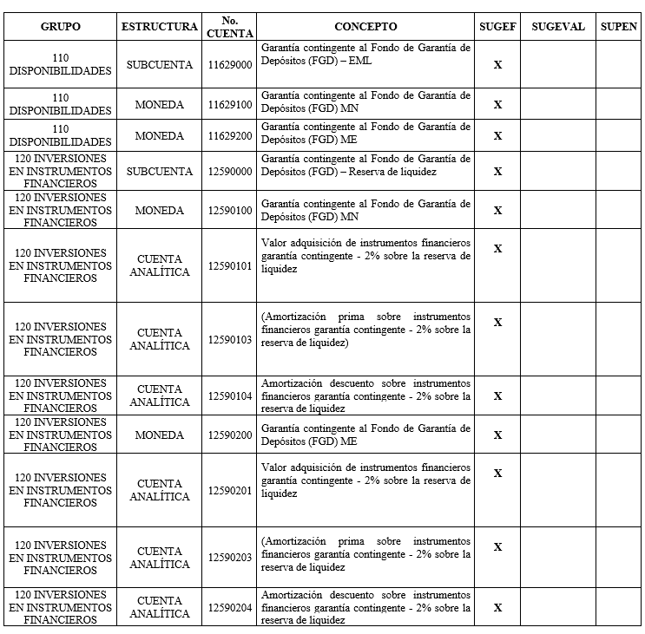
3) Aprobar la modificación del Anexo 5 del Reglamento de Información Financiera para agregar la cuenta 125.90 Garantía contingente al Fondo de Garantía de Depósitos (FGD) – Reserva de liquidez para la presentación en el activo de la garantía contingente del 2% sobre la reserva de liquidez.
Rige tres meses después de su publicación en el Diario Oficial La Gaceta.

